Sheet1
南京节能环保产业协会科技之星申报表
填报日期：2020年12月20日
姓名 | 单位名称
性别 | 出生年月
学历 | 毕业院校
专业 | 称职
政治面貌 | 联系电话
工作简历
发明专利（不含实用新型专利）名称
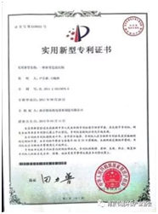 填写示例：此处粘贴专利证书
南京市或以上级科技成果奖项
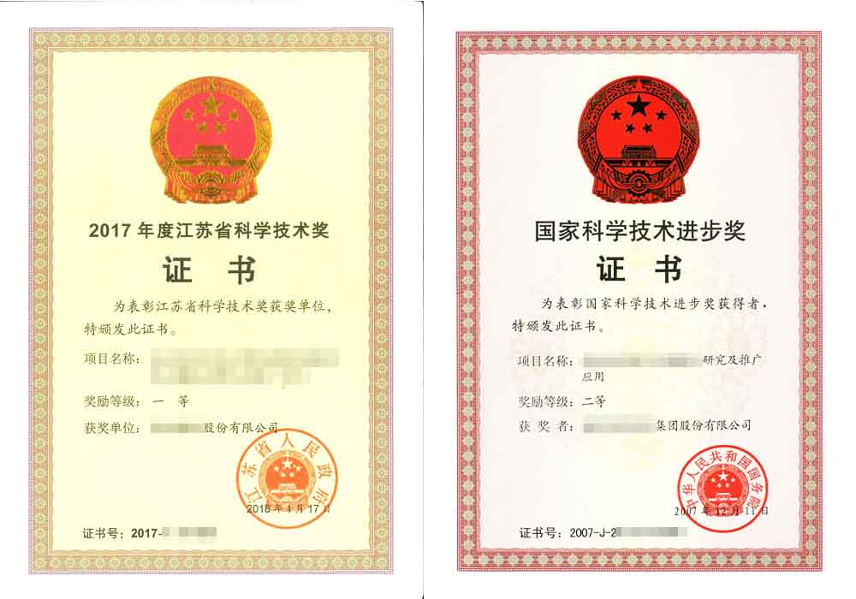 填写示例：此处粘证书
参与国家标准、团体标准或企业标准的名称
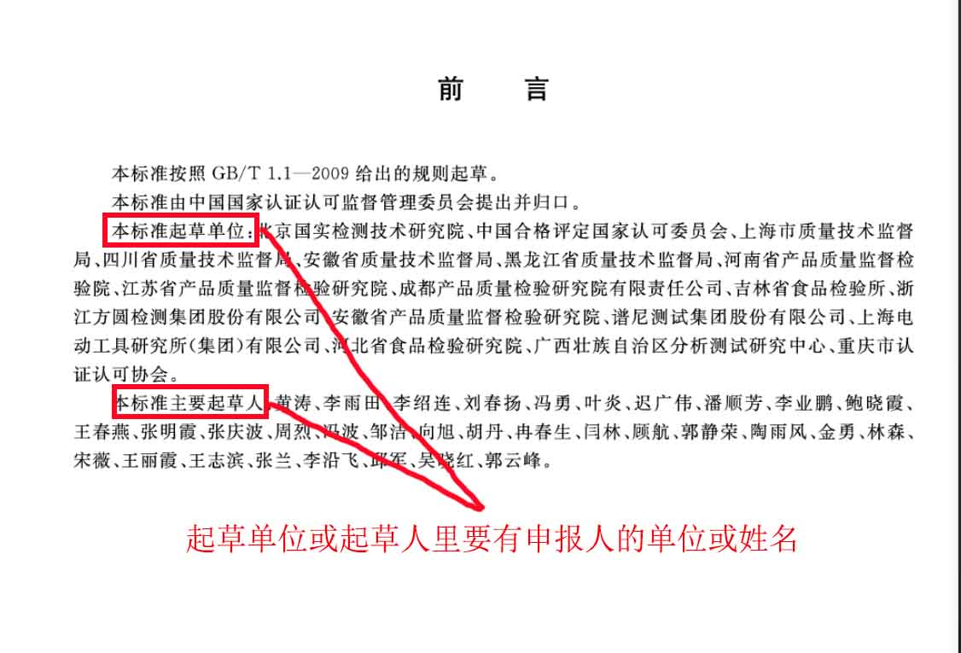 填写示例：此处粘贴标准前言
主持大型节能环保项目名称（两例以上）
项目简介：
参与编写节能环保行业工具书的名称
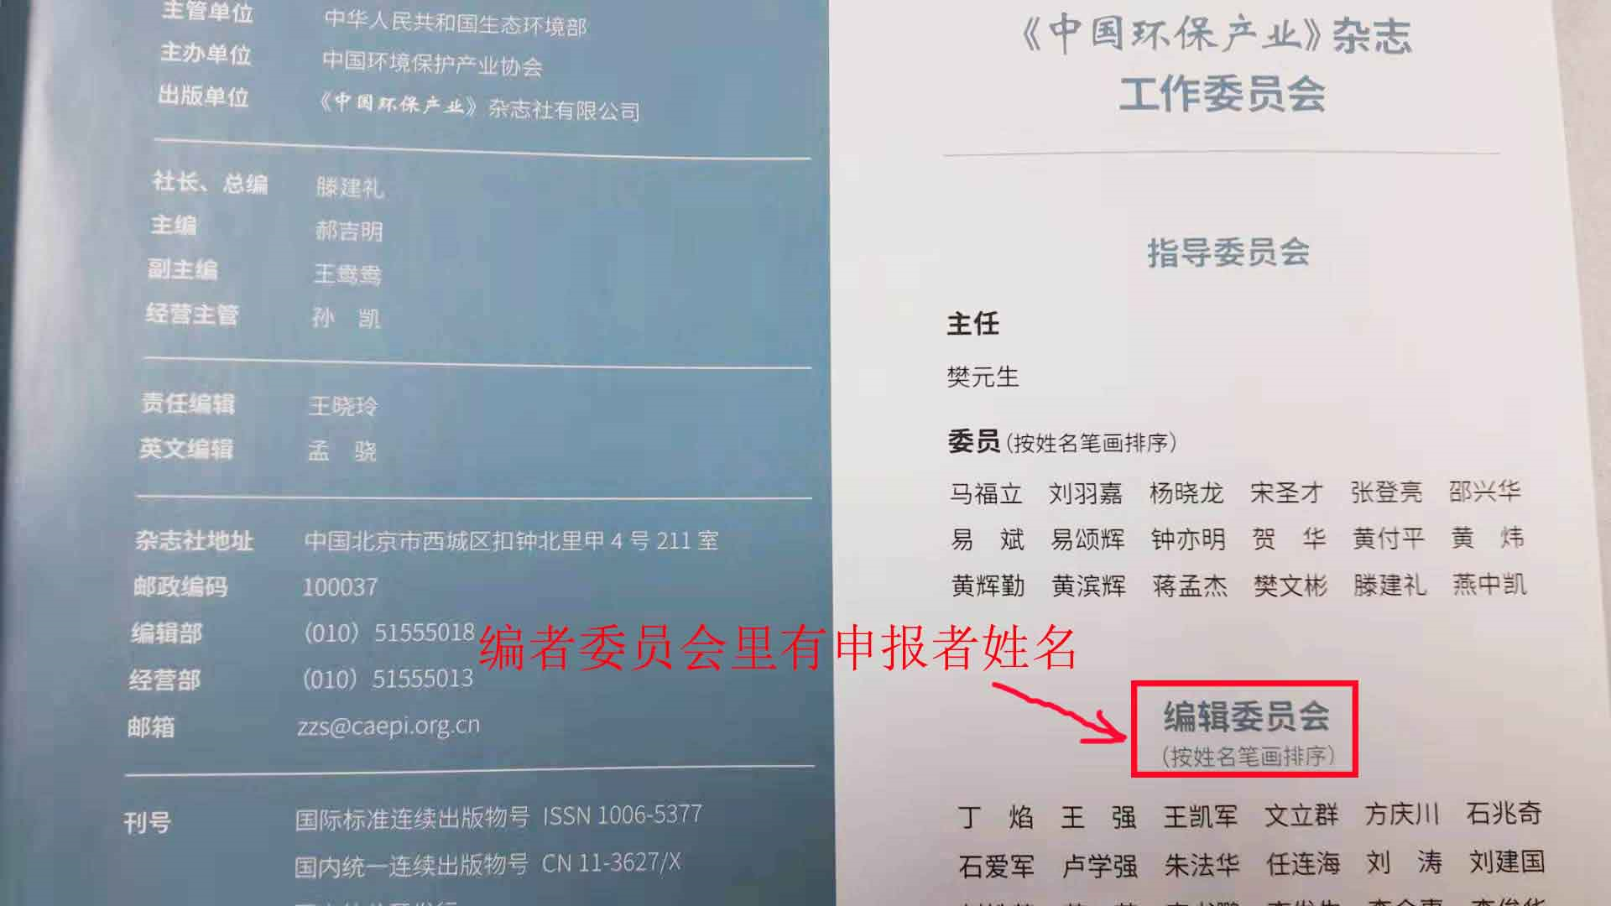 填报示例：此处粘贴工具书的编者目录
单位推荐意见
单位公章
2020-12-20
注：证书等证明资料不放在表格里也可用附件发送至协会邮箱

